領収書
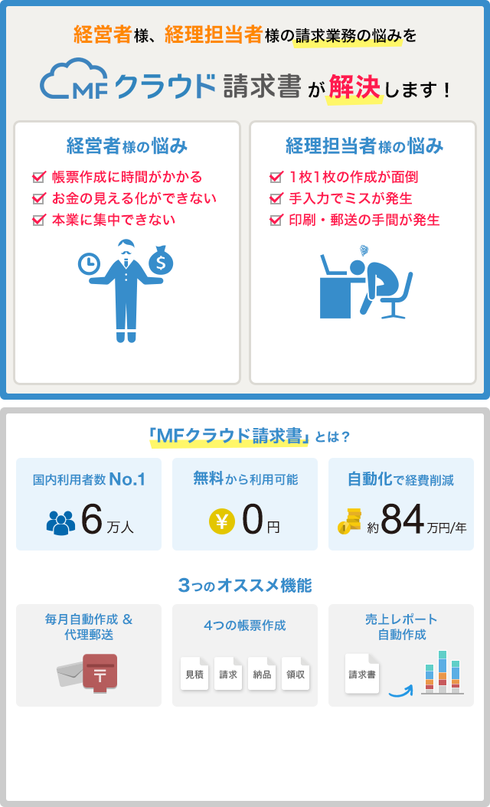
領 収 書
 |  |  | NO:
 |  |  | 発行日： | 2016年 月 日
元木 |  | 様

 | ¥40,000-
 | 但し 平成28年3月分 カイト尾道 櫻武隆一氏 工賃として
 | 上記の金額正に受領いたしました
収 入
印 紙
 | 〒 | 722-0215
 |  | 広島県尾道市美ノ郷町三成3111
 |  | 一般社団法人チャレンジド尾道
 |  | 多機能型施設カイト尾道

領収書 (2)
領 収 書
 |  |  | NO:
 |  |  | 発行日： | 平成30年 月 日
一般社団法人アンマー |  | 様

 | ¥240,000-
 | 但し 平成30年4月～平成31年3月分 笠岡市用之江810－1 賃貸料として
 | 上記の金額正に受領いたしました
収 入
印 紙
 |  | 岡山県笠岡市用之江527-9

領収書 (3)
領 収 書
 |  |  | NO:
 |  |  | 発行日： | 2020-06-04
総社 西坂台 |  | 御中

 | ¥55,000-
 | 但し 公園法面・メイン通り草取 代として
 | 上記の金額正に受領いたしました
収 入
印 紙
 |  | 岡山県笠岡市用之江810-1
 |  | 一般社団法人アンマー
 |  | 代表理事 貝畑 明典

領収書 (4)
領 収 書
 |  |  | NO:
 |  |  | 発行日： | 2020-06-04
総社 西坂台 |  | 御中

 | ¥11,000-
 | 但し 砂利駐車場草取 代として
 | 上記の金額正に受領いたしました
収 入
印 紙
 |  | 岡山県笠岡市用之江810-1
 |  | 一般社団法人アンマー
 |  | 代表理事 貝畑 明典

